상품제안서
국산 아이스 쿨링스카프 | 상품코드: S45602

 |  |  |  |  |  |  | 02-713-8555 | www.synergygift.co.kr
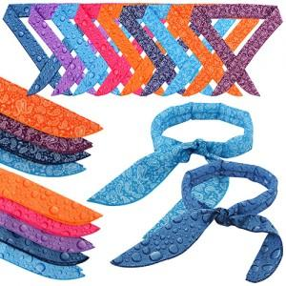 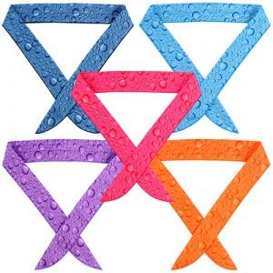

【상세/제작정보】

【인쇄/포장옵션】 | 실크, 전사 / OPP(비닐)

【공급단가】 | 수량 | 200~ | 500~ | 1,000~ | 3,000~ | 5,000~
*VAT별도 | 단가 | 1,200원 | 1,140원 | 1,100원 | 1,050원 | 1,020원

【상품 URL】 | https://www.synergygift.co.kr:443/src/goods_detail.php?gdno=45602

